Oyapock

BULLETIN HYDROLOGIQUE JOURNALIER DU BASSIN TRANSFRONTALIER OYAPOCK

 |  |  | DU | 2025-09-17 | AU | 2025-09-23

 | Débit (moyenne journalière) en m3/s et hauteur (moyenne journalière) en m

Date | Station
 | Alikoto |  | Saut Chien |  | Camopi (Camp Mokata) |  | Estirao do Cricou |  | Saut Maripa
 | m3/s* | m** | m3/s* | m** | m3/s* | m** | m3/s | m | m3/s* | m**
2025-09-23 |  | 2.08 |  | 2.03 |  | 1.75 | 323.74 | 3.93 |  | 2.6
2025-09-22 |  | 2.09 |  | 2.04 |  | 1.75 | 328.19 | 3.94 |  | 2.6
2025-09-21 | 114.79 | 2.09 | 67.09 | 2.04 | 198.4 | 1.75 | 328.42 | 3.94 | 355.38 | 2.6
2025-09-20 | 116.39 | 2.1 | 67.47 | 2.04 | 200.49 | 1.76 | 330.1 | 3.95 | 356.49 | 2.6
2025-09-19 | 118.39 | 2.11 | 69.12 | 2.04 | 203.65 | 1.77 | 331.85 | 3.95 | 359.46 | 2.61
2025-09-18 | 117.06 | 2.1 | 72.03 | 2.06 | 204.05 | 1.77 | 337.88 | 3.97 | 367.99 | 2.63
2025-09-17 | 117.32 | 2.1 | 75.35 | 2.07 | 207.99 | 1.78 | 347.74 | 4 | 381.02 | 2.65
 | Débit | Hauteur d'eau
4/9/2024
4/8/2024 | 117.68 | 2.1
4/7/2024 | 138.88 | 2.16
4/6/2024 | 157.69 | 2.21
4/5/2024 | 167.22 | 2.23
4/4/2024 | 178.78 | 2.26
4/3/2024 | 224.51 | 2.35

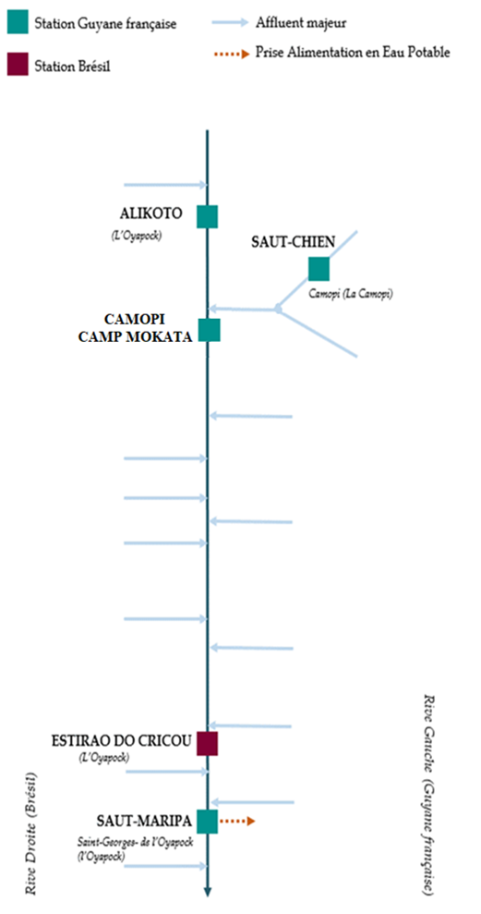

 | Débit | Hauteur d'eau
4/9/2024
4/8/2024 | 56.1 | 1.99
4/7/2024 | 63.42 | 2.02
4/6/2024 | 70.83 | 2.05
4/5/2024 | 73.69 | 2.06
4/4/2024 | 72.46 | 2.06
4/3/2024 | 72.99 | 2.06

 | Débit | Hauteur d'eau
4/9/2024
4/8/2024 | 181.26 | 0.7
4/7/2024 | 207.94 | 0.79
4/6/2024 | 230.9 | 0.85
4/5/2024 | 244.99 | 0.87
4/4/2024 | 257.7 | 0.91
4/3/2024 | 310.73 | 1.02

 | Débit | Hauteur d'eau
4/9/2024
4/8/2024 | 354.55 | 2.6
4/7/2024 | 411.2 | 2.7
4/6/2024 | 478.47 | 2.8
4/5/2024 | 522.66 | 2.87
4/4/2024 | 515.59 | 2.86
4/3/2024 | 561.42 | 2.93

Source de données:
LaBanque HYDRO gérée par le Schapi dans le cadre du SIE France
(données corrigées)
http://www.hydro.eaufrance.fr/
* Débit moyen journalier diffusé via Hubeau (https://hubeau.eaufrance.fr/) à partir de la base HYDRO(http://www.hydro.eaufrance.fr/)
** Moyenne journalière des hauteurs d'eau instantanées (jours avec horaires UTC) diffusé via Hubeau (https://hubeau.eaufrance.fr/) à partir de la base HYDRO (http://www.hydro.eaufrance.fr/)
Banque de données HIDROWEB administrée par l'Agence Nationale de l'Eau (ANA) dans le cadre du SNIRH brésilien
http://www.snirh.gov.br/hidroweb/apresentacao
Pour toute demande ou commentaire, veuillez contacter:
staff-bioplateaux@oieau.fr
Bulletin collaboratif, rendu possible par le dialogue technique entre partenaires Brésiliens et de la Guyane française dans le cadre du projet BIO-PLATEAUX, financé par l'Union Européenne.

